Bedarfserhebung
BEDARFSERHEBUNG |  |  |  |  |  | Dienststelle |  |  | 0
 |  |  |  |  |  | Straße |  |  | 0
Batteriespeicher |  |  |  |  |  | PLZ und Ort |  |  | 0
BBG GZ 3101.05403 |  |  |  |  |  | Ansprechperson |  |  | 0
Angabe der Bedarfe |  |  |  |  |  | Telefon |  |  | 0
 |  |  |  |  |  | E-Mail |  |  | 0

Falls zutreffend, bitte alle blauen Felder ausfüllen.

Wie gut sind Sie aktuell mit dem Thema Energiespeicher vertraut? (Einfachauswahl)

Für welche Anwendungen möchten Sie Batteriespeicher einsetzen? (Mehrfachauswahl möglich)

Geben Sie in die nachfolgende Tabelle pro Produktkategorie Ihre benötigte (unverbindliche) Stückzahl für die nächsten fünf Jahre an.

Gegenstand | nutzbare Kapazität [kWh] | Bilder | Nenn-Ausgangsleistung [kW] | Speicherform/Zellen | Einsatz | Montage | Gewicht [kg] | optionale Ausstattung | Bedarf in Stück |  | Kauf/Miete | Zubehör/ Ausstattung /Software | sonstige Anmerkungen
stationäre Batteriespeicher | bis 15 |  |  |  | innen od. außen | feistehend od. wandmontiert | 165 |  |  | Stück | Kauf
 | bis 30 |  |  |  | innen od. außen | feistehend od. wandmontiert | 250 |  |  | Stück | Kauf
 | bis 60 |  |  |  | innen od. außen | feistehend od. wandmontiert | 950 |  |  | Stück | Kauf
 | bis 240 |  |  |  | innen od. außen | feistehend od. wandmontiert | 2500 |  |  | Stück | Kauf
 | bis 500 | 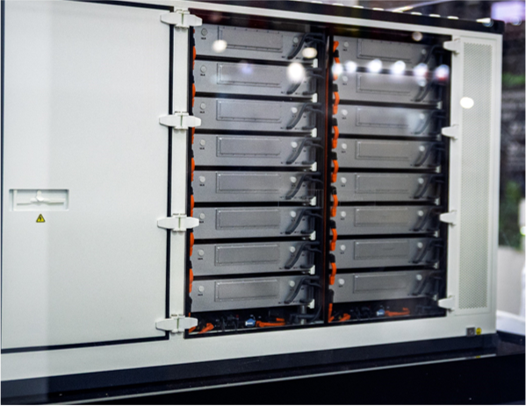 |  |  | außen | freistehend | 3500 |  |  | Stück | Kauf
 | bis 1.000 |  |  |  | außen | freistehend | 12000 |  |  | Stück | Kauf
 | über 1.000 |  |  |  | außen | freistehend |  |  |  | Stück | Kauf

tragbarer Batteriespeicher | 2.5 |  | 2,5 bis 3,5 |  | bis 30 | tragbar | 20 | Zusatzmodul zur Verbindung von 3 Einheiten zu 400V 3-Phasen Lösung |  | Stück | Kauf
mobile Batteriespeicher | bis 30 |  |  |  | bis 165 |  | 300 |  |  | Stück | Kauf
 | bis 60 |  |  |  | bis 900 |  | 900 |  |  | Stück | Kauf
 | bis 120 |  |  |  | bis 2000 |  | 1200 |  |  | Stück | Kauf
 | über 120 |  |  |  | bis 3600 |  |  |  |  | Stück | Kauf

